Datos personales
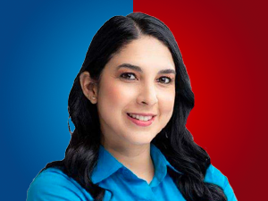

Nombres: | María Gabriela
Apellidos: | Molina Menéndez
Facebook: | https://www.facebook.com/gabriela.m.menendez.9
Twitter: | @MG_MOLINAM
Descripción:

